Sheet
 |  | Reporte Personalizado 2015

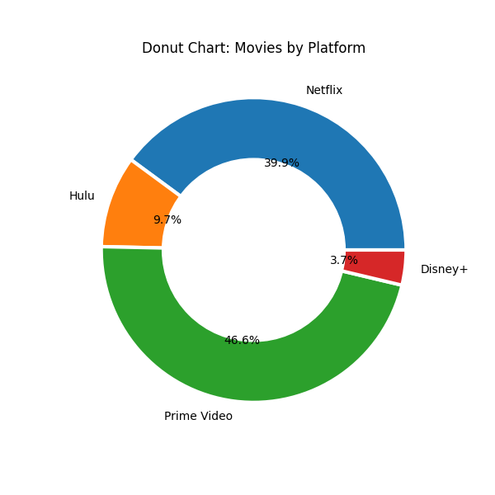
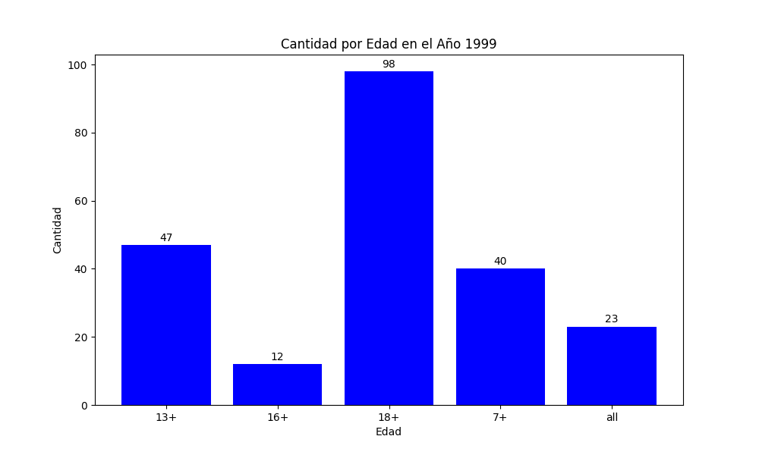

Netflix | 172 |  | 13+ | 47
Hulu | 42 |  | 16+ | 12
Prime Video | 201 |  | 18+ | 98
Disney+ | 16 |  | 7+ | 40

